見本
記入例
記入した紹介シートは
①返信用封筒での返送 または
②タイトル『登録団体紹介シート』としたメールでデータを添付し、ご提出ください。
 |  |  | 2022年3月１日現在
登録番号 | 99
団 体 名 | ふりがな | 代表者名 | ふりがな
 | いくじあーとまなびあ |  | まなびあ てらす
 | 育児アートまなびあ |  | 学美亜 寺須
主な属性 | □芸術・文化・スポーツ □まちづくり推進 □保険・医療・福祉 □社会教育
設立された時期や団体の構成人数、活動内容等を、具体的に記入して下さい。
 | □その他（ ）
構成員数 | 20 人（うち男性 ３ 人 ・女性 17 人）

団体紹介 | 育児アートまなびあは、平成99年に発足した子育てサークルです。０～６歳までの子育て
 | をしている家族を対象に、毎週木曜日にまなびあテラスのアトリエを利用して、手や体を
 | 使ってアートを体験し、子ども達の五感の発達や豊かな感受性を生み出す活動をしています。
 | また、夏は日帰りキャンプ、秋は芋煮会などアトリエを飛び出して、メンバーや親子のふれ
この一年での活動内容・成果報告を具体的に記入して下さい。当館で
保管する大切な資料になりますので必ず記入をお願い致します。
 | あいの場を設けています。みんなでわいわい楽しく活動しています。
 | ・活動は毎週木曜日13:00～15:00、まなびあテラスアトリエ（時間が前後する場合あり）
 | ・入会費こども一人あたり1,000円（保険料含む） 年会費1,000円
 | ・どの活動も、必ず保護者が一緒に参加します。
 | ・見学はいつでも可能です。事前にメールでご連絡ください。
2021年 活動記録 | 毎月テーマを決めた活動を実施。その他主な事業について以下記載。
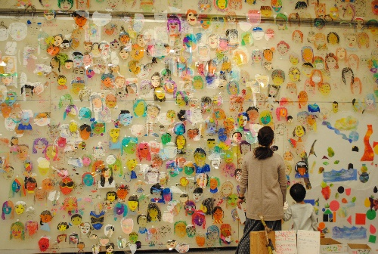
 | ４月 親子ふれあいアート美術展に参加
 | ７月 月山キャンプ
写真などがありましたら余白部分に掲載してください。文字に重ならなければレイアウトは自由です。
 | ８月 ひがしね祭参加
 | 11月 みんなテラス参加・芋煮会
 | 12月 クリスマス演奏会
 | １月 餅つき
2022年 活動予定 | 毎月テーマを決めた活動を実施。
 | ４月 親子ふれあいアート美術展に参加
 | ７月 月山キャンプ
主な活動場所の他、連絡先、HP等がございましたら、ご記入をお願い致します。一般の方に公開しても良い情報のみ記載＜活動場所）願います。
 | ８月 ひがしね祭参加
 | 11月 みんなテラス参加・芋煮会
 | 12月 クリスマス演奏会
 | １月 餅つき
連 絡 先 | 育児アートまなびあＨＰ http://manabiaikuziqqqqq.ne.jp
 | Facebook http://faceeeeee.com/eeeeee/
 | メールアドレス manabiaterasususususus.ne.jp（ 担当 学美亜）

